Ejercicios
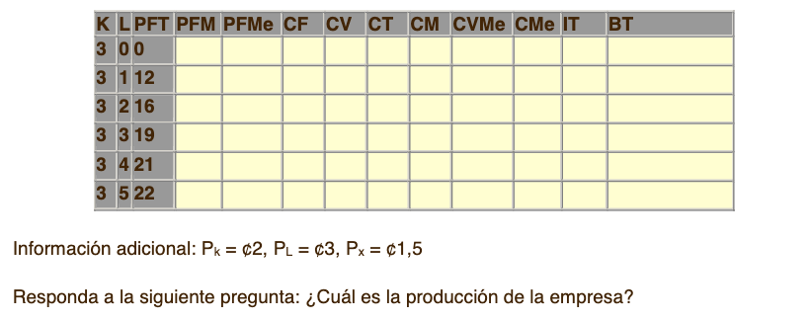
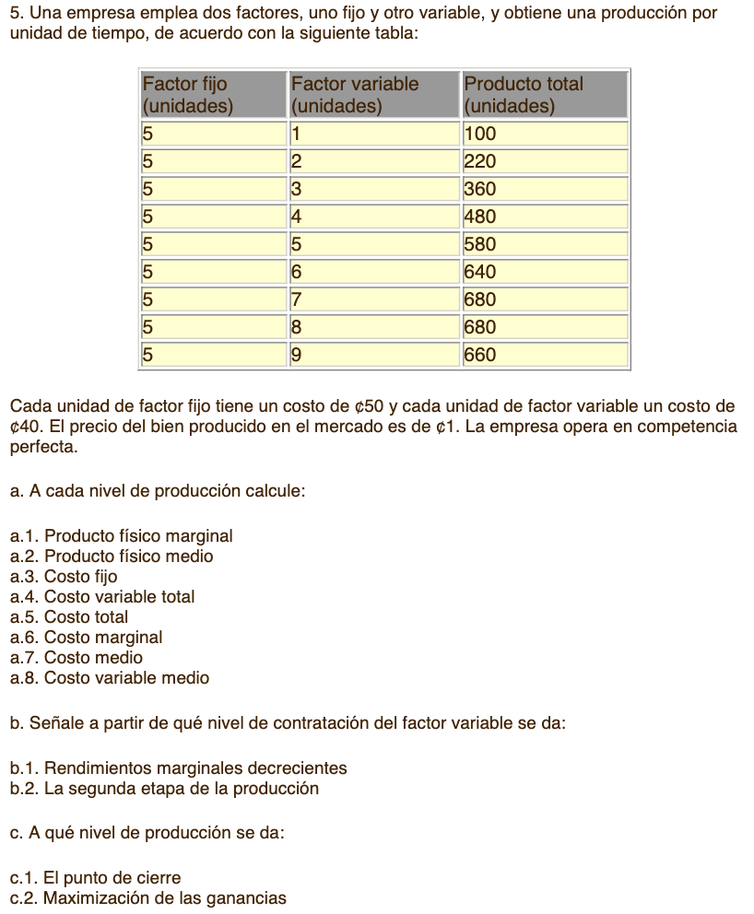
Resuelva los siguientes ejercicios ademas, analice los resultados consecuentes y elabore los graficos respectivos vistos en clase, redacte sus respuestas con sus propias palabras

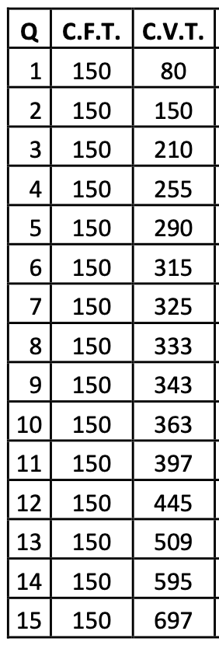

Complete la tabla de acuerdo con la información suministrada, grafique los Costos Generales, Costos Individuales, y represente graficamente que el IMG=CMG=P, B=0

